ปตร.เข้าคลองสายใหญ่แม่แฝก
 | โครงการสอบเทียบอาคารชลประทาน
 | สำนักบริหารจัดการน้ำและอุทกวิทยา กรมชลประทาน
 | (งบประมาณเงินทุนหมุนเวียนเพื่อการชลประทาน ปี 2555)

1 | ข้อมูลทางกายภาพ
 | 1.1 ข้อมูลระบบส่งน้ำที่ตั้งของอาคาร
 | - ข้อมูลทั่วไปของอาคาร |  | ปตร.น้ำเข้าคลองสายใหญ่แม่แฝก |  |  | อาคาร
 | - โครงการ |  | โครงการส่งน้ำและบำรุงรักษา แม่แฝก - แม่งัด
 | - ตำแหน่งที่ตั้ง กม. |  | 0.35+900 |  |  | คลองสายใหญ่
 | อำเภอ |  | สันทราย |  |  | จังหวัด | เชียงใหม่
 | - พิกัด |  | N 2087619 |  | E 508949
 | - ลักษณะคลอง |  | ÿ คลองดิน |  | ÿ คลองดาดคอนกรีต

 | 1.2 ข้อมูลอาคาร
 | - ชื่ออาคาร
 | - ประเภทบาน ÿ ประตูระบายน้ำบานตรง (Sluice gate) |  |  |  |  |  | 2 | บาน
 |  |  | ขนาดบาน | กว้าง |  |  | 4.40 | เมตร
 |  |  |  | สูง |  |  | 2.25 | เมตร
 | - ระดับพื้น Inlet |  |  |  |  |  | - | เมตร (รทก.)
 | - ระดับพื้น Outlet |  |  |  |  |  | - | เมตร (รทก.)
 | - ระดับพื้นธรณีอาคาร |  |  |  |  |  | 331.31 | เมตร (รทก.)
 | - ปริมาณน้ำไหลผ่านสูงสุด |  |  |  |  |  | - | ลูกบาศก์เมตร/วินาที
 | - รัศมีความโค้งของบาน (สำหรับบานโค้ง) |  |  |  |  |  | - | เมตร

 | 1.3 รูปภาพอาคารชลประทาน
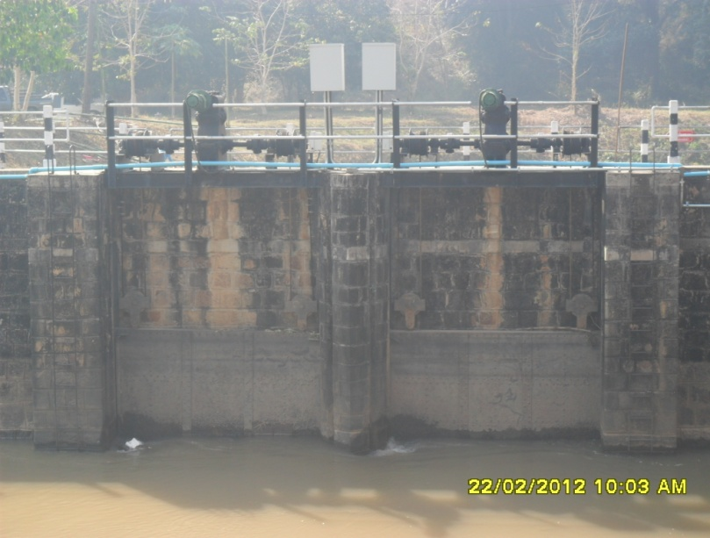

2 | ข้อมูลการสอบเทียบอาคารชลประทาน
 | ÿ ประตูระบายน้ำบานตรง (Sluice gate)
 | ÿ การไหลแบบจม (Submerged flow)
 | สูตรการคำนวนสอบเทียบอาคาร

 | เมื่อ | Q = ปริมาณน้ำผ่านอาคาร (ลบ.ม./วินาที)
 |  | Cs = สัมประสิทธิ์ปริมาณน้ำเมื่อการไหลเป็นแบบจม (Submerged Flow)
 |  | L = ความกว้างของช่องประตูระบาย (เมตร)
 |  | Hs = ระดับน้ำด้านท้ายประตู - ระดับธรณีประตู (เมตร)
 |  | ∆H = ระดับน้ำด้านหน้าประตู - ระดับด้านท้ายประตู (เมตร)
 |  | g = ความเร่งเนื่องจากแรงโน้มถ่วง (เมตร/วินาที)
 |  | Go = การเปิดบาน (เมตร)

ที่ | ระดับน้ำ | ระดับน้ำ | ∆H |  | Hs | ระยะเปิดบาน | Q | Hs/Go | Cs
 | ด้านเหนือน้ำ | ด้านท้ายน้ำ |  |  |  | (Go)
 | ม.(รทก./รสม.) | ม.(รทก./รสม.) |  |  |  | ม. | ลบ.ม./วินาที
1 | 333.78 | 333.33 | 0.45 | 2.9714 | 2.0200 | 0.60 | 5.933 | 3.367 | 0.112
2 | 333.76 | 333.52 | 0.24 | 2.1700 | 2.2100 | 0.90 | 8.159 | 2.456 | 0.193
3 | 333.74 | 333.56 | 0.18 | 1.8793 | 2.2500 | 1.20 | 9.846 | 1.875 | 0.265
4 | 333.72 | 333.62 | 0.10 | 1.4007 | 2.3100 | 1.50 | 10.463 | 1.540 | 0.367
5 | 333.71 | 333.64 | 0.07 | 1.1719 | 2.3300 | 1.80 | 10.660 | 1.294 | 0.444

สอบเทียบอาคาร ปตร.น้ำเข้าคลองสายใหญ่แม่แฝก โครงการ ส่งน้ำและบำรุงรักษา แม่แฝก - แม่งัด

3 | ข้อมูลการเปิดบานในระดับต่างๆ

ที่ | ระดับน้ำ | ระดับน้ำ | Hs | ∆H | ระยะเปิดบาน | Hs/Go | Cs | ปริมาณน้ำไหลผ่าน
 | ด้านเหนือน้ำ | ด้านท้ายน้ำ |  |  | (Go)
 | ม.(รทก./รสม.) | ม.(รทก./รสม.) |  |  | ม. |  |  | ลบ.ม./วินาที
1 | 333.78 | 333.33 | 2.02 | 0.45 | 0.60 | 3.367 | 0.084 | 4.4315
2 | 333.76 | 333.52 | 2.21 | 0.24 | 0.90 | 2.456 | 0.223 | 9.4236
3 | 333.74 | 333.56 | 2.25 | 0.18 | 1.20 | 1.875 | 0.312 | 11.6139
4 | 333.72 | 333.62 | 2.31 | 0.10 | 1.50 | 1.540 | 0.363 | 10.3468
5 | 333.71 | 333.64 | 2.33 | 0.07 | 1.80 | 1.294 | 0.401 | 9.6345

หมายเหตุ สามารถนำไปใช้คำนวณในการยกบานระบายที่ระดับต่างๆ โดยป้อนข้อมูลระดับด้านเหนือน้ำและระดับที่ต้องการยกบาน
 | จะสามารถทราบปริมาณน้ำไหลผ่านอาคารได้ (กรอกข้อมูลในช่องว่างเท่านั้น ยกเว้นช่องสีทึบ)

